Esercizio 7
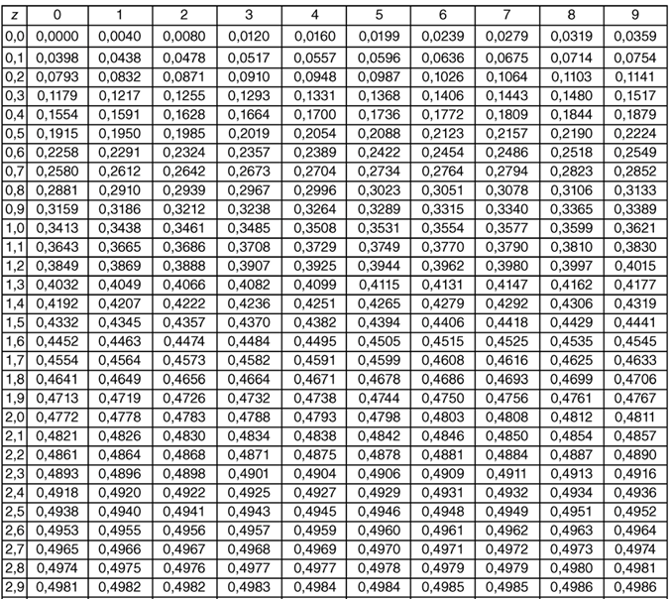
 | Valori | xi-μ | (xi-μ)^2 | (xi-μ)^3
 | 133 | -44 | 1,936 | -85184 | 177 | 177 | -44 | 1936 | 1936
 | 136 | -41 | 1,681 | -68921 |  |  | -41 | 1681 | 1681
 | 144 | -33 | 1,089 | -35937 |  |  | -33 | 1089 | 1089 | -13
 | 166 | -11 | 121 | -1331 |  |  | -11 | 121 | 121 | -0.42798939332 | inferiore | 0,5-meno valore di z
 | 166 | -11 | 121 | -1331 |  |  | -11 | 121 | 121 | 29 | maggiore
 | 168 | -9 | 81 | -729 |  |  | -9 | 81 | 81 | 0.95474556971
 | 169 | -8 | 64 | -512 |  |  | -8 | 64 | 64
 | 173 | -4 | 16 | -64 |  |  | -4 | 16 | 16
 | 183 | 6 | 36 | 216 |  |  | 6 | 36 | 36 | 227.11806445
 | 195 | 18 | 324 | 5832 |  |  | 18 | 324 | 324
 | 215 | 38 | 1,444 | 54872 |  |  | 38 | 1444 | 1444
 | 217 | 40 | 1,600 | 64000 |  |  | 40 | 1600 | 1600
 | 236 | 59 | 3,481 | 205379 |  |  | 59 | 3481 | 3481
Somma | 2301 |  | 11,994 | 136290 |  |  |  | 11994 | 11994
Media | 177 |  |  |  |  |  |  | 922.61538462 | 922.61538462
Dev std |  |  | 30.374584518 |  |  |  |  | 30.374584518 | 28024.058977
Dev std |  |  | 30.374584518
Indice di Fisher |  |  |  | 0.3741016304

Probabilità che il valore sia < 164mln |  |  |  | (164-177)/30,37 |  | -0.43 | '=50%-16,64% | 33.36%
z-score corrspondente al 5% |  | 1.65 |  | =177+1,65*30,37 |  | 227

Esercizio 6
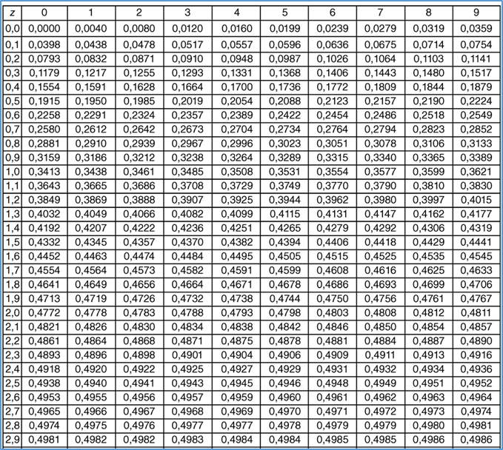

P 0 ≤ z ≤ 0,86 | = 30,51%
P -1,98 ≤ z ≤ 0,49 |  | =18,79%+47,61%
80° percentile = 0,84

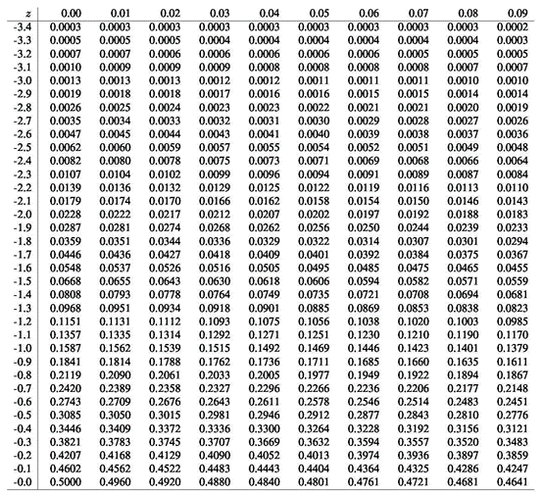

calcolare P (z ≥ - 0,23) e P (z ≤ - 0,23) usando entrambe le tavole

P (z ≥ - 0,23) | 0.091 | nella 1 tavola a cui aggiungo 0,50 = 0,591 0 59,10%

 |  | Nella seconda tavola trovo il valore di 0,409 che va sottratto all'area totale 1 | = 1-0,4090 | 0.591

P (z ≤ - 0,23) |  | Se uso la prima tavola farò la sottrazione 1-0,091 = 0,409

 |  | Nella seconda tavola trovo l'area di 0,4090

